Sheet1
美术相关 | 角色模型
 | 武器模型
 | 场景
 | 特效
 | 动作
子物体相关 | 蒙太奇shoot通知增加子物体选择与挂点插槽选择
 | 最终效果子物体制作
 | 准心瞄准弹道逻辑
 | 增加目标点直接生成的子物体产生逻辑
飞剑 | 切换姿态时的手中剑与背后剑的切换
 | 背后剑的计数与发射位置逻辑
 | 动作技能替换
其它 | 完美闪避触发魔女时间
 | 多武器切换

注： | 出生点右前方拾取为日本刀，支持鼠标左键轻攻击，右键重攻击，长按特殊攻击
 | 闪避后攻击有特殊动作，支持跳跃攻击
 | 左ALT切换持刀姿态，攻击动作均有变化

 | 出生点左后方拾取为飞剑，攻击动画均为临时效果
 | 左ALT切换持刀姿态，目前暂定为飞仙状态，设计飞仙状态的轻重攻击均为发射子物体

 | 不拾取武器鼠标左键有测试用的发射子物体技能，子物体没有加伤害，射击方向为摄像机朝向

 | 各个文件夹内容说明
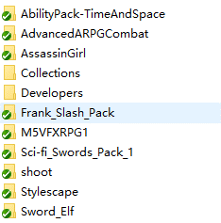
 |  | AbilityPack-TimeAndSpace为特殊能力，包括时间停止，时间减慢，时间倒流能效果，魔女时间的时间减慢效果可套用
 |  | AdvancedARPGCombat为主包体，包含主要的战斗逻辑
 |  | AssassinGirl包含一个角色模型
 |  | Frank_Slash_Pack包含大量动作
 |  | M5VFXRPG1包含粒子与刀光
 |  | Sci-fi_Swords_Pack_1日本刀武器模型
 |  | Stylescape包含一个卡通渲染的场景
 |  | Sword_Elf包含一个比较合适卡通渲染的角色模型

